Sheet1
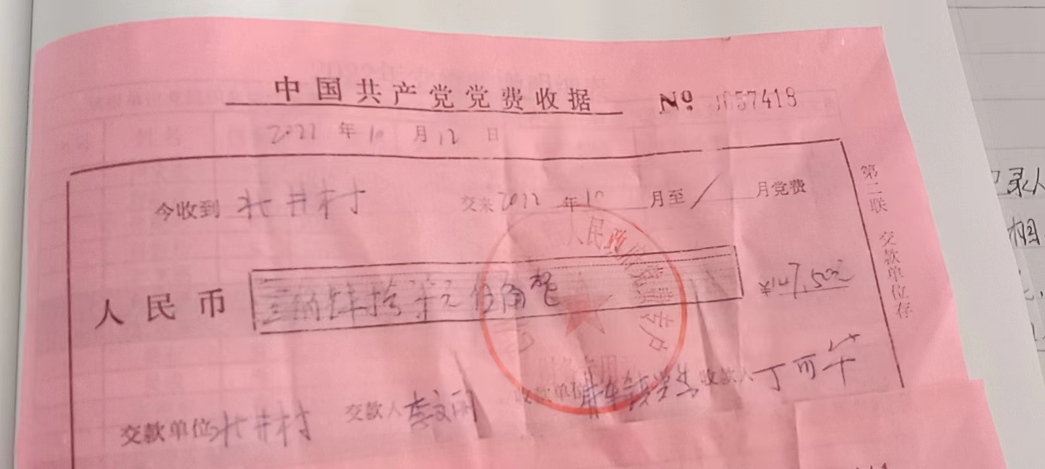
2022年10月党费收缴明细表
填报单位党组织名称（盖章）：北井村党支部 填报人：李文丽 党支部书记：
序号 | 姓名 | 性 别 | 入党时间 | 人员类别 | 应收金额 | 实收金额 | 备注
1 | 卢文贵 | 男 | 1994-11-01 | 村干部 | 14.5 | 14.5
2 | 程洪磊 | 男 | 2019-09-01 | 村干部 | 9.2 | 9.2
3 | 杨学明 | 男 | 2015-07-01 | 第一书记 | 11.8 | 11.8
4 | 张晓明 | 男 | 2017-07-01 | 村干部 | 7.7 | 7.7
5 | 孙青松 | 女 | 2020-05-29 | 村干部 | 7.7 | 7.7
6 | 李文丽 | 女 | 2021-069-04 | 村干部 | 7.7 | 7.7
7 | 鲍智强 | 男 | 2011-06-26 | 事业 | 10.3 | 10.3
8 | 桑布 | 男 | 1985-06-05 | 离退休 | 9.5 | 9.5
9 | 吴成 | 男 | 1992-12-01 | 离退休 | 10.5 | 10.5
10 | 张艳东 | 男 | 1999-06-01 | 村医 | 7.5 | 7.5
11 | 张玉山 | 男 | 1992-07-11 | 村医 | 7.5 | 7.5
12 | 孟祥辉 | 男 | 2011-06-12 | 电工 | 10.0 | 10.0
13 | 刁文 | 男 | 1999-06-01 | 离退休 | 8.1 | 8.1
14 | 杨永萍 | 女 | 1991-12-01 | 离退休 | 9.0 | 9.0
15 | 鲍图雅 | 女 | 1996-06-01 |  | 0.2 | 0.2
16 | 李可欣 | 女 | 2019-12-12 |  | 0.2 | 0.2
17 | 吴建林 | 男 | 2009-12-08 |  | 0.2 | 0.2
18 | 杨忠 | 男 | 1975-08-01 |  | 0.2 | 0.2
19 | 张文山 | 男 | 1997-10-01 |  | 0.2 | 0.2
20 | 李广荣 | 男 | 1975-06-01 |  | 0.2 | 0.2
21 | 刘金祥 | 男 | 1998-12-01 |  | 0.2 | 0.2
22 | 张国卫 | 男 | 2007-06-08 |  | 0.2 | 0.2
23 | 任井海 | 男 | 1999-11-01 |  | 0.2 | 0.2
24 | 吴建春 | 男 | 2000-06-01 |  | 0.2 | 0.2
25 | 李井文 | 男 | 2012-09-10 |  | 0.2 | 0.2
26 | 李东会 | 男 | 2011-06-12 |  | 0.2 | 0.2
27 | 董国会 | 女 | 1998-06-01 |  | 0.2 | 0.2
28 | 曹晓会 | 女 | 2006-03-23 |  | 0.2 | 0.2
29 | 赵东生 | 男 | 2002-06-01 |  | 0.2 | 0.2
30 | 魏海林 | 男 | 1999-06-01 |  | 0.2 | 0.2
31 | 王井山 | 男 | 1996-06-01 |  | 0.2 | 0.2
32 | 赵军 | 男 | 1994-11-01 |  | 0.2 | 0.2
33 | 杨永军 | 男 | 2000-06-01 |  | 0.2 | 0.2
34 | 田国成 | 男 | 2010-10-20 |  | 0.2 | 0.2
35 | 葛春梅 | 女 | 2001-06-01 |  | 0.2 | 0.2
36 | 刘亚林 | 男 | 2009-12-08 |  | 0.2 | 0.2
37 | 方玉 | 男 | 2007-06-08 |  | 0.2 | 0.2
38 | 刘桂芹 | 女 | 1974-04-01 |  | 0.2 | 0.2
39 | 李井瑞 | 男 | 1975-08-01 |  | 0.2 | 0.2
40 | 韩福 | 男 | 1975-08-01 |  | 0.2 | 0.2
41 | 刘玉文 | 男 | 1996-11-01 |  | 0.2 | 0.2
42 | 孙永会 | 男 | 2010-10-14 |  | 0.2 | 0.2
43 | 刘晓燕 | 女 | 2009-12-08 |  | 0.2 | 0.2
44 | 赵福兴 | 男 | 1948-07-15 |  | 0.2 | 0.2
45 | 吴建富 | 男 | 1978-04-01 |  | 0.2 | 0.2
46 | 张连庆 | 男 | 2021-06-04 |  | 0.2 | 0.2
47 | 刁志军 | 男 | 2014-11-20 |  | 0.2 | 0.2
48 | 张世强 | 男 | 2008-04-02 | 事业 | 9.9 | 9.9
合计： |  |  |  |  | 147.5 | 147.5

